安装
版本速览
 | Dubbo 社区目前主力维护的有 2.6.x 和 2.7.x 两大版本，其中，
 | 2.6.x 主要以 bugfix 和少量 enhancements 为主，因此能完全保证稳定性
 | 2.7.x 作为社区的主要开发版本，得到持续更新并增加了大量新 feature 和优化，同时也带来了一些稳定性挑战

入门
 | 背景
 | 随着互联网的发展，网站应用的规模不断扩大，常规的垂直应用架构已无法应对，分布式服务架构以及流动计算架构势在必行，亟需一个治理系统确保架构有条不紊的演进。

 | 单一应用架构
 | 当网站流量很小时，只需一个应用，将所有功能都部署在一起，以减少部署节点和成本。此时，用于简化增删改查工作量的数据访问框架(ORM)是关键。
 | 垂直应用架构
 | 当访问量逐渐增大，单一应用增加机器带来的加速度越来越小，提升效率的方法之一是将应用拆成互不相干的几个应用，以提升效率。此时，用于加速前端页面开发的Web框架(MVC)是关键。
 | 分布式服务架构
 | 当垂直应用越来越多，应用之间交互不可避免，将核心业务抽取出来，作为独立的服务，逐渐形成稳定的服务中心，使前端应用能更快速的响应多变的市场需求。此时，用于提高业务复用及整合的分布式服务框架(RPC)是关键。
 | 流动计算架构
 | 当服务越来越多，容量的评估，小服务资源的浪费等问题逐渐显现，此时需增加一个调度中心基于访问压力实时管理集群容量，提高集群利用率。此时，用于提高机器利用率的资源调度和治理中心(SOA)是关键。

 | 需求
 | 在大规模服务化之前，应用可能只是通过 RMI 或 Hessian 等工具，简单的暴露和引用远程服务，通过配置服务的URL地址进行调用，通过 F5 等硬件进行负载均衡。
 | 当服务越来越多时，服务 URL 配置管理变得非常困难，F5 硬件负载均衡器的单点压力也越来越大。 此时需要一个服务注册中心，动态地注册和发现服务，使服务的位置透明。
 | 并通过在消费方获取服务提供方地址列表，实现软负载均衡和 Failover，降低对 F5 硬件负载均衡器的依赖，也能减少部分成本。
 | 当进一步发展，服务间依赖关系变得错踪复杂，甚至分不清哪个应用要在哪个应用之前启动，架构师都不能完整的描述应用的架构关系。 这时，需要自动画出应用间的依赖关系图，以帮助架构师理清关系。
 | 接着，服务的调用量越来越大，服务的容量问题就暴露出来，这个服务需要多少机器支撑？什么时候该加机器？ 为了解决这些问题，第一步，要将服务现在每天的调用量，响应时间，都统计出来，作为容量规划的参考指标。
 | 其次，要可以动态调整权重，在线上，将某台机器的权重一直加大，并在加大的过程中记录响应时间的变化，直到响应时间到达阈值，记录此时的访问量，再以此访问量乘以机器数反推总容量。
 | 以上是 Dubbo 最基本的几个需求。
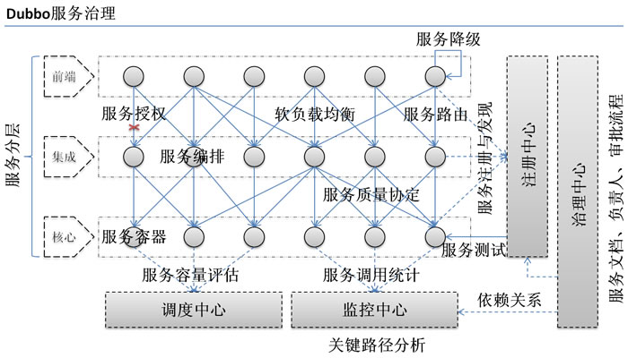

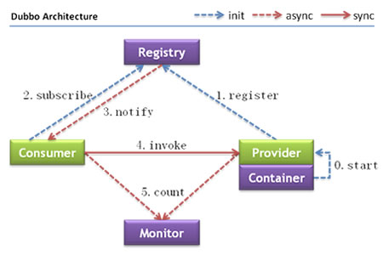

 | 架构

 | 节点角色说明
 | 节点 | 角色说明
 | Provider | 暴露服务的服务提供方
 | Consumer | 调用远程服务的服务消费方
 | Registry | 服务注册与发现的注册中心
 | Monitor | 统计服务的调用次数和调用时间的监控中心
 | Container | 服务运行容器
 | 调用关系说明
 | 0. 服务容器负责启动，加载，运行服务提供者。
 | 1. 服务提供者在启动时，向注册中心注册自己提供的服务。
 | 2. 服务消费者在启动时，向注册中心订阅自己所需的服务。
 | 3. 注册中心返回服务提供者地址列表给消费者，如果有变更，注册中心将基于长连接推送变更数据给消费者。
 | 4. 服务消费者，从提供者地址列表中，基于软负载均衡算法，选一台提供者进行调用，如果调用失败，再选另一台调用。
 | 5. 服务消费者和提供者，在内存中累计调用次数和调用时间，定时每分钟发送一次统计数据到监控中心。
 | Dubbo 架构具有以下几个特点，分别是连通性、健壮性、伸缩性、以及向未来架构的升级性。
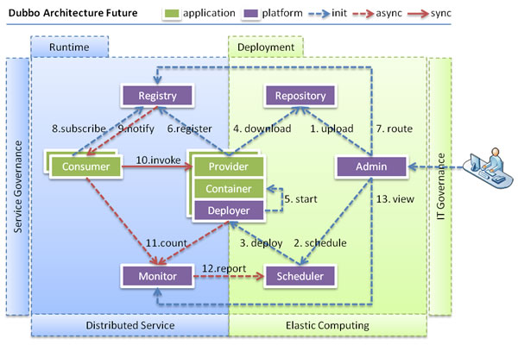
 | 连通性
 | 注册中心负责服务地址的注册与查找，相当于目录服务，服务提供者和消费者只在启动时与注册中心交互，注册中心不转发请求，压力较小
 | 监控中心负责统计各服务调用次数，调用时间等，统计先在内存汇总后每分钟一次发送到监控中心服务器，并以报表展示
 | 服务提供者向注册中心注册其提供的服务，并汇报调用时间到监控中心，此时间不包含网络开销
 | 服务消费者向注册中心获取服务提供者地址列表，并根据负载算法直接调用提供者，同时汇报调用时间到监控中心，此时间包含网络开销
 | 注册中心，服务提供者，服务消费者三者之间均为长连接，监控中心除外
 | 注册中心通过长连接感知服务提供者的存在，服务提供者宕机，注册中心将立即推送事件通知消费者
 | 注册中心和监控中心全部宕机，不影响已运行的提供者和消费者，消费者在本地缓存了提供者列表
 | 注册中心和监控中心都是可选的，服务消费者可以直连服务提供者
 | 健壮性
 | 监控中心宕掉不影响使用，只是丢失部分采样数据
 | 数据库宕掉后，注册中心仍能通过缓存提供服务列表查询，但不能注册新服务
 | 注册中心对等集群，任意一台宕掉后，将自动切换到另一台
 | 注册中心全部宕掉后，服务提供者和服务消费者仍能通过本地缓存通讯
 | 服务提供者无状态，任意一台宕掉后，不影响使用
 | 服务提供者全部宕掉后，服务消费者应用将无法使用，并无限次重连等待服务提供者恢复
 | 伸缩性
 | 注册中心为对等集群，可动态增加机器部署实例，所有客户端将自动发现新的注册中心
 | 服务提供者无状态，可动态增加机器部署实例，注册中心将推送新的服务提供者信息给消费者
 | 升级性
 | 当服务集群规模进一步扩大，带动IT治理结构进一步升级，需要实现动态部署，进行流动计算，现有分布式服务架构不会带来阻力。下图是未来可能的一种架构：

 | 节点角色说明
 | 节点 | 角色说明
 | Deployer | 自动部署服务的本地代理
 | Repository | 仓库用于存储服务应用发布包
 | Scheduler | 调度中心基于访问压力自动增减服务提供者
 | Admin | 统一管理控制台
 | Registry | 服务注册与发现的注册中心
 | Monitor | 统计服务的调用次数和调用时间的监控中心

 | 用法
 | 本地服务 Spring 配置
 | local.xml:
 | <bean id=“xxxService” class=“com.xxx.XxxServiceImpl” />
 | <bean id=“xxxAction” class=“com.xxx.XxxAction”>
 | <property name=“xxxService” ref=“xxxService” />
 | </bean>
 | 远程服务 Spring 配置
 | 在本地服务的基础上，只需做简单配置，即可完成远程化：
 | 将上面的 local.xml 配置拆分成两份，将服务定义部分放在服务提供方 remote-provider.xml，将服务引用部分放在服务消费方 remote-consumer.xml。
 | 并在提供方增加暴露服务配置 <dubbo:service>，在消费方增加引用服务配置 <dubbo:reference>。
 | remote-provider.xml:
 | <!-- 和本地服务一样实现远程服务 -->
 | <bean id=“xxxService” class=“com.xxx.XxxServiceImpl” />
 | <!-- 增加暴露远程服务配置 -->
 | <dubbo:service interface=“com.xxx.XxxService” ref=“xxxService” />
 | remote-consumer.xml:
 | <!-- 增加引用远程服务配置 -->
 | <dubbo:reference id=“xxxService” interface=“com.xxx.XxxService” />
 | <!-- 和本地服务一样使用远程服务 -->
 | <bean id=“xxxAction” class=“com.xxx.XxxAction”>
 | <property name=“xxxService” ref=“xxxService” />
 | </bean>

依赖
 | 必须依赖
 | JDK 1.6+
 | 缺省依赖
 | 通过 mvn dependency:tree > dep.log 命令分析，Dubbo 缺省依赖以下三方库：
 | [INFO] +- com.alibaba:dubbo:jar:2.5.9-SNAPSHOT:compile
 | [INFO] | +- org.springframework:spring-context:jar:4.3.10.RELEASE:compile
 | [INFO] | +- org.javassist:javassist:jar:3.21.0-GA:compile
 | [INFO] | \- org.jboss.netty:netty:jar:3.2.5.Final:compile
 | 这里所有依赖都是换照 Dubbo 缺省配置选的，这些缺省值是基于稳定性和性能考虑的。
 | javassist.jar : 如果 <dubbo:provider proxy="jdk" /> 或 <dubbo:consumer proxy="jdk" />，以及 <dubbo:application compiler="jdk" />，则不需要。
 | spring-context.jar : 如果用 ServiceConfig 和 ReferenceConfig 的 API 调用，则不需要。
 | netty.jar : 如果 <dubbo:protocol server="mina"/> 或 <dubbo:protocol server="grizzly"/>，则换成 mina.jar 或 grizzly.jar。如果 <protocol name="rmi"/>，则不需要。
 | 可选依赖
 | 以下依赖，在主动配置使用相应实现策略时用到，需自行加入依赖。
 | netty-all 4.0.35.Final
 | mina: 1.1.7
 | grizzly: 2.1.4 |  | 个人经过测试，主要是依赖以下两个：
 | httpclient: 4.5.3 |  | <properties>
 | hessian_lite: 3.2.1-fixed |  |  | <java.version>1.8</java.version>
 | fastjson: 1.2.31 |  |  | <dubbo.version>2.7.6</dubbo.version>
 | zookeeper: 3.4.9 |  | </properties>
 | jedis: 2.9.0
 | xmemcached: 1.3.6 |  | <dependency>
 | hessian: 4.0.38 |  | <groupId>org.apache.dubbo</groupId>
 | jetty: 6.1.26 |  | <artifactId>dubbo-spring-boot-starter</artifactId>
 | hibernate-validator: 5.4.1.Final |  | <version>${dubbo.version}</version>
 | zkclient: 0.2 |  | </dependency>
 | curator: 2.12.0
 | cxf: 3.0.14 |  | <dependency>
 | thrift: 0.8.0 |  | <groupId>org.apache.dubbo</groupId>
 | servlet: 3.0 |  | <artifactId>dubbo-dependencies-zookeeper</artifactId>
 | validation-api: 1.1.0.GA |  | <version>${dubbo.version}</version>
 | jcache: 1.0.0 |  | <type>pom</type>
 | javax.el: 3.0.1-b08 |  | <exclusions>
 | kryo: 4.0.1 |  | <exclusion>
 | kryo-serializers: 0.42 |  | <groupId>org.slf4j</groupId>
 | fst: 2.48-jdk-6 |  | <artifactId>slf4j-log4j12</artifactId>
 | resteasy: 3.0.19.Final |  | </exclusion>
 | tomcat-embed-core: 8.0.11 |  | </exclusions>
 | slf4j: 1.7.25 |  | </dependency>
 | log4j: 1.2.16

 | 1. 理论上 Dubbo 可以只依赖 JDK，不依赖于任何三方库运行，只需配置使用 JDK 相关实现策略
 | 2. 字节码生成
 | 3. 配置解析
 | 4. 网络传输
 | 5. JEE

示例
例子
 | 服务端
 | 定义一个Service Interface：（HelloService.java）
 | package com.alibaba.hello.api;
 | public interface HelloService {
 | String sayHello(String name);
 | }

 | 接口的实现类：（HelloServiceImpl.java）
 | package com.alibaba.hello.impl;
 | import com.alibaba.hello.api.HelloService;
 | public class HelloServiceImpl implements HelloService{
 | public String sayHello(String name){
 | return "Hello" + name;
 | }
 | }

 | Spring配置：（provider.xml）
 | <?xmlversion="1.0"encoding="UTF-8"?>
 | <beans......>
 | <!--Applicationname-->
 | <dubbo:applicationname="hello-world-app"/>
 | <!--registryaddress,usedforservicetoregisteritself-->
 | <dubbo:registryaddress="multicast://224.5.6.7:1234"/>
 | <!--exposethisservicethroughdubboprotocol,throughport20880-->
 | <dubbo:protocolname="dubbo"port="20880"/>
 | <!--whichserviceinterfacedoweexpose?-->
 | <dubbo:serviceinterface="com.alibaba.hello.api.HelloService"ref="helloService"/>
 | <!--designateimplementation-->
 | <beanid="helloService"class="com.alibaba.hello.impl.HelloServiceImpl"/>
 | </beans>

 | 测试代码：（Provider.java）
 | importorg.springframework.context.support.ClassPathXmlApplicationContext;
 | public class Provider{
 | public static void main(String[] args){
 | ClassPathXmlApplicationContext context = new ClassPathXmlApplicationContext(newString[]{"provider.xml"});
 | //启动成功，监听端口为20880System.in.read();//按任意键退出
 | }
 | }

 | 客户端
 | Spring配置文件：(consumer.xml)
 | <?xmlversion="1.0"encoding="UTF-8"?>
 | <beans xmlns=......>
 | <!--consumerapplicationname-->
 | <dubbo:applicationname="consumer-of-helloworld-app"/>
 | <!--registryaddress,usedforconsumertodiscoverservices-->
 | <dubbo:registryaddress="multicast://224.5.6.7:1234"/>
 | <!--whichservicetoconsume?-->
 | <dubbo:referenceid="helloService"interface="com.alibaba.hello.api.HelloService"/>
 | </beans>

 | 客户端测试代码：（Consumer.java）
 | import org.springframework.context.support.ClassPathXmlApplicationContext;
 | import com.alibaba.hello.api.HelloService;
 | public class Consumer{
 | public static void main(String[] args){
 | ClassPathXmlApplicationContext context = new ClassPathXmlApplicationContext(newString[]{"consumer.xml"});
 | HelloService helloService = (HelloService)context.getBean("helloService");
 | //getserviceinvocationproxyStringhello=helloService.sayHello("world");
 | //doinvoke!System.out.println(hello);
 | //cool,howareyou~
 | }
 | }

SpringBoot系列之集成Dubbo示例教程

 | 一、分布式基本理论
 | 1.1、分布式基本定义
 | 《分布式系统原理与范型》定义：
 | “分布式系统是若干独立计算机的集合，这些计算机对于用户来说就像单个相关系统”
 | 分布式系统（distributed system）是建立在网络之上的软件系统。
 | 1.2 架构发展演变
 | 架构的发展是由最初的单一应用架构构建的，一般就是ORM框架方便数据库操作。
 | 不过随着系统越来越复杂，单一应用架构会变得难以维护，所以架构逐渐演变出了垂直应用架构，所谓垂直应用架构其实就是安装业务模板进行拆分，比如可以安装业务将一个电商系统分为订单模块，
 | 用户信息管理模块，商品管理模块等等，这时候MVC框架就派上用场，MVC框架可以协助系统更好的按业务拆分，不过业务拆分后虽然是比单一应用架构更好维护了。
 | 不过随着系统越来约复杂，发现很多共用的模块很难复用起来，这时候分布式服务架构登场了，分布式架构是将一些核心业务抽取出来，作为独立的服务，逐渐形成稳定的服务中心，
 | 当应用需要时，就去服务中心调服务就可以，而实现这种服务注册的肯定是RPC框架了。
 | 当服务越来越多，容量的评估，小服务资源的浪费等问题逐渐显现，此时需增加一个调度中心基于访问压力实时管理集群容量，提高集群利用率，这时候就需要流动计算架构(SOA)[ Service Oriented Architecture]，
 | 用于提高机器利用率的资源调度，SOA是一个治理中心，综上所述，到目前，软件系统架构演变经历了：单一应用架构->垂直应用架构->分布式应用架构->流动计算架构，下面Dubbo官网的图片可以很好的描述

 | 1.3、RPC简介
 | RPC概念
 | RPC【Remote Procedure Call】是指远程过程调用，是一种进程间通信方式，他是一种技术的思想，而不是规范。它允许程序调用另一个地址空间（通常是共享网络的另一台机器上）的过程或函数，而不用程序员显式编码这个远程调用的细节。
 | RPC核心模块
 | RPC有两个核心模块：通信和序列化
 | 二、Dubbo理论简介
 | Apache Dubbo (incubating) |ˈdʌbəʊ| 是一款高性能、轻量级的开源Java RPC框架，它提供了三大核心能力：面向接口的远程方法调用，智能容错和负载均衡，以及服务自动注册和发现。
 | 官网：
 | http://dubbo.apache.org/ |  |  | Dubbo的服务治理：
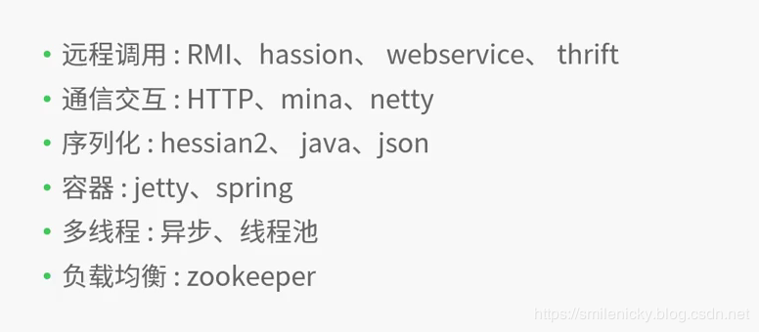
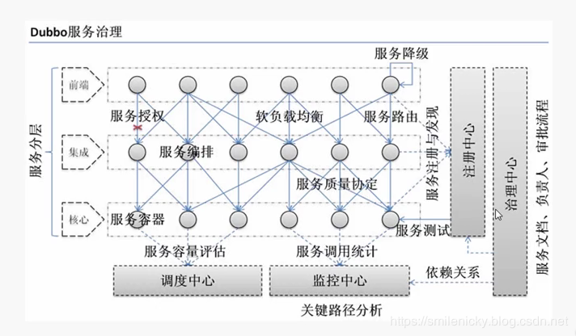

 | Dubbo原理图片，图片来自Dubbo官网：
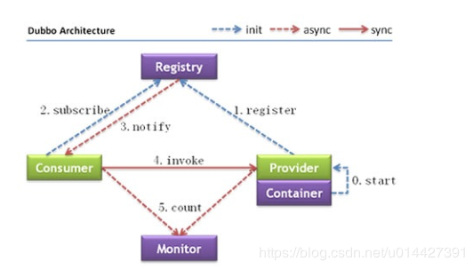

 | Dubbo角色：
 | Provider：暴露服务的服务提供者
 | Container：服务运行的容器
 | Consumer：调用远程服务的消费者
 | Registry：服务注册和发现的注册中心
 | Minitor：统计服务调用次数和时间的监控中心

 | 调用过程：
 | 下面根据我的理解说明一下
 | 0：服务器容器负责启动、加载、运行服务提供者
 | 1：服务提供者在启动后就可以向注册中心暴露服务
 | 2：服务消费者在启动后就可以向注册中心订阅想要的服务
 | 3：注册中心向服务消费者返回服务调用列表
 | 4：服务消费者基于软负载均衡算法调用服务提供者的服务，这个服务提供者有可能是一个服务提供者列表，调用那个服务提供者就是根据负载均衡来调用了
 | 5：服务提供者和服务消费者定时将保存在内存中的服务调用次数和服务调用时间推送给监控中心

 | 三、Dubbo环境搭建
 | 3.1 Zookeeper搭建
 | 搭建Zookeeper，首先是搭建分布式架构的注册中心Zookeeper，当然也可以用Redis等等来做服务注册中心，不过本博客只介绍Zookeeper的，因为没有linux服务器，所以只介绍window版的搭建
 | 1、下载Zookeeper：
 | 网址 https://archive.apache.org/dist/zookeeper/zookeeper-3.4.13/

 | 2、解压Zookeeper
 | 解压Zookeeper之后，运行bin目录里的zkServer.cmd，发现报错了，提示找不到配置文件，所以需要继续步骤3

 | 3、配置Zookeeper
 | 因为Zookeeper的conf文件夹下面只提供zoo_sample.cfg文件，需要自己修改命名为zoo.cfg

 | 对于配置文件需要注意：
 | dataDir=./ 临时数据存储的目录（可写相对路径）
 | clientPort=2181 zookeeper的端口号
 | 4、使用zkCli.cmd测试
 | 修改配置文件后，重新启动zkServer.cmd，启动bin目录下面的zkCli.cmd，很显然这是个客户端程序，注意zkServer.cmd是服务端程序，必须启动

 | ok，简单在zkCli.cmd敲几个命令测试一下：
 | ls /：列出zookeeper根下保存的所有节点
 | create –e /testNode 12345678：创建一个testNode节点，值为12345678
 | get /testNode：获取/testNode节点的值

 | 3.2 Dubbo管理页面搭建
 | 搭建了服务注册中心后，就需要搭建Dubbo-admin了，最近看了一下，dubbo的Github项目已经进行了更新，管理平台已经做了比较大的改动，而我学习的时候，平台是比较简单的，所以本dubbo-admin搭建是以旧版master的为准，不过以学习为目的的，只需要知道具体原理和操作技巧就可以
 | 下载dubbo-admin
 | 去下载一下dubbo-admin，可以找主干master分支的，找到dubbo-admin，git clone到本地
 | https://github.com/apache/incubator-dubbo-ops

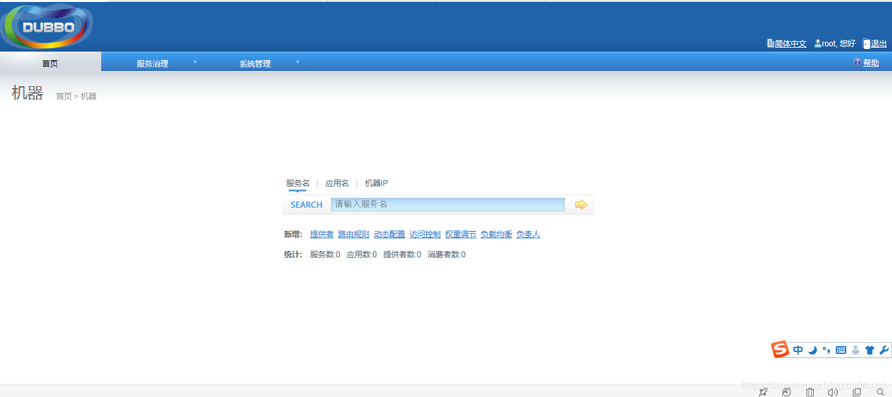
 | 因为我搭建时候(ps:不是博客写作时间)，dubbo还没做比较大改动，所以我以比较旧的版本为例子，现在新的具体参考dubbo官方的教程，本博客只是做记录
 | 修改dubbo-admin

 | 修改 src\main\resources\application.properties 指定zookeeper地址

 | Maven package dubbo-admin

 | mvn clean package -Dmaven.test.skip=true

 | 运行dubbo-admin的jar
 | maven打包之后，就去target里找到jar，然后cmd运行

 | java -jar dubbo-admin-0.0.1-SNAPSHOT.jar
 | 运行成功之后，访问： http://127.0.0.1:7001，输入默认的账号密码root/root,登录成功

 | 四、Dubbo服务注册发现例子
 | 经典例子(引用尚硅谷教程例子进行改写)：
 | 4.1、业务场景
 | 某个电商系统，订单服务需要调用用户服务获取某个用户的所有地址；
 | 我们现在 需要创建两个服务模块进行测试
 | 模块 | 功能
 | 订单服务模块 | 创建订单等
 | 用户服务模块 | 查询用户地址等
 | 测试预期结果：
 | 订单服务web模块在A服务器，用户服务模块在B服务器，A可以远程调用B的功能

 | 4.2、api工程创建
 | 创建工程：
 | 建议将服务接口，服务模型，服务异常等均放在 API 包中，因为服务模型及异常也是 API 的一部分，同时，这样做也符合分包原则：重用发布等价原则(REP)，共同重用原则(CRP)。
 | 创建一个API工程，将实体类和接口都放在api工程
 | maven新建一个shop-api-common工程：
 | 用户地址DTO类：
 | package com.test.dubbo.bean;
 | import java.io.Serializable;
 | public class UserAddress implements Serializable {

 | private Integer id;
 | private String userAddress; //用户地址
 | private String userId; //用户id
 | private String consignee; //收货人
 | private String phoneNum; //电话号码
 | private String isDefault; //是否为默认地址 Y-是 N-否

 | public UserAddress() {
 | super();
 | }

 | public UserAddress(Integer id, String userAddress, String userId, String consignee, String phoneNum,
 | String isDefault) {
 | super();
 | this.id = id;
 | this.userAddress = userAddress;
 | this.userId = userId;
 | this.consignee = consignee;
 | this.phoneNum = phoneNum;
 | this.isDefault = isDefault;
 | }

 | public Integer getId() {
 | return id;
 | }
 | public void setId(Integer id) {
 | this.id = id;
 | }
 | public String getUserAddress() {
 | return userAddress;
 | }
 | public void setUserAddress(String userAddress) {
 | this.userAddress = userAddress;
 | }
 | public String getUserId() {
 | return userId;
 | }
 | public void setUserId(String userId) {
 | this.userId = userId;
 | }
 | public String getConsignee() {
 | return consignee;
 | }
 | public void setConsignee(String consignee) {
 | this.consignee = consignee;
 | }
 | public String getPhoneNum() {
 | return phoneNum;
 | }
 | public void setPhoneNum(String phoneNum) {
 | this.phoneNum = phoneNum;
 | }
 | public String getIsDefault() {
 | return isDefault;
 | }
 | public void setIsDefault(String isDefault) {
 | this.isDefault = isDefault;
 | }
 | }

 | 用户信息服务接口：
 | package com.test.dubbo.service;

 | import java.util.List;

 | import com.test.dubbo.bean.UserAddress;

 | /**
 | * 用户服务
 | */
 | public interface UserService {

 | /**
 | * 按照用户id返回所有的收货地址
 | * @param userId
 | * @return
 | */
 | public List<UserAddress> getUserAddressList(String userId);

 | }
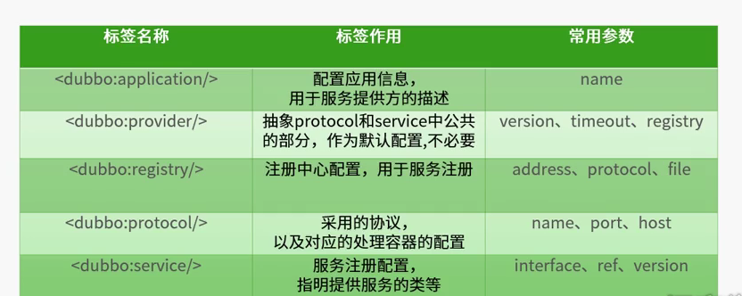
 | 订单信息服务接口：
 | package com.test.dubbo.service;

 | import java.util.List;

 | import com.test.dubbo.bean.UserAddress;

 | public interface OrderService {

 | /**
 | * 初始化订单
 | * @param userId
 | */
 | public List<UserAddress> initOrder(String userId);

 | }

 | ok，创建好api工程
 | 4.3、服务提供者工程
 | 要实现服务提供，配置文件主要需要配置如下： |  | Spring加载xml配置之后暴露服务的过程：

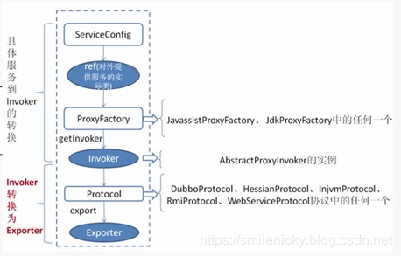
 | Dubbo提供者加载过程(Dubbo容器的启动)：

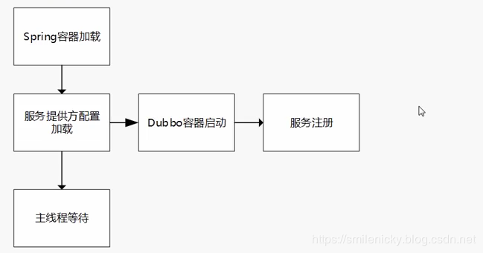

 | Exporter方法主要是打开socket的监听，接收客户的请求
 | ok，理解了上面的理论知识后，继续创建一个user-service-provider工程:
 | 参考Dubbo官方例子
 | <properties>
 | <spring-boot.version>2.2.1.RELEASE</spring-boot.version>
 | <dubbo.version>2.7.5</dubbo.version>
 | <curator.version>2.12.0</curator.version>
 | </properties>

 | <dependencies>
 | <dependency>
 | <groupId>org.apache.dubbo</groupId>
 | <artifactId>dubbo-spring-boot-starter</artifactId>
 | <version>${dubbo.version}</version>
 | </dependency>

 | <!-- Zookeeper dependencies -->
 | <dependency>
 | <groupId>org.apache.dubbo</groupId>
 | <artifactId>dubbo-dependencies-zookeeper</artifactId>
 | <version>${dubbo.version}</version>
 | <type>pom</type>
 | <exclusions>
 | <exclusion>
 | <groupId>org.slf4j</groupId>
 | <artifactId>slf4j-log4j12</artifactId>
 | </exclusion>
 | </exclusions>
 | </dependency>
 | </dependencies>
 | 我用的Springboot版本是2.2.1，dubbo starter版本是2.7.5，启动之后，发现报错
 | Caused by: java.lang.: org.apache.curClassNotFoundExceptionator.framework.CuratorFrame
 | 找不到对应的类，看起来是缺少jar了？通过网上资料搜索再加上如下配置即可：
 | <!-- https://mvnrepository.com/artifact/org.apache.curator/curator-framework -->
 | <dependency>
 | <groupId>org.apache.curator</groupId>
 | <artifactId>curator-framework</artifactId>
 | <version>${curator.version}</version>
 | </dependency>

 | <!-- https://mvnrepository.com/artifact/org.apache.curator/curator-recipes -->
 | <dependency>
 | <groupId>org.apache.curator</groupId>
 | <artifactId>curator-recipes</artifactId>
 | <version>${curator.version}</version>
 | </dependency>
 | curator是Zookeeper配置需要的
 | maven配置好之后，就可以进行dubbo配置：
 | #server.port=7010

 | dubbo.application.name=user-service-provider
 | dubbo.registry.address=127.0.0.1:2181
 | dubbo.registry.protocol=zookeeper

 | dubbo.protocol.name=dubbo
 | dubbo.protocol.port=20882

 | dubbo.monitor.protocol=registry
 | #dubbo.scan.base-packages=com.example.springboot.dubbo
 | 用户服务类：
 | package com.example.springboot.dubbo.service.impl;

 | import com.example.spring.dubbo.bean.UserAddress;
 | import com.example.spring.dubbo.service.UserService;
 | import org.apache.dubbo.config.annotation.Service;
 | import org.springframework.stereotype.Component;

 | import java.util.Arrays;
 | import java.util.List;

 | @Service//暴露服务
 | @Component
 | public class UserServiceImpl implements UserService {

 | @Override
 | public List<UserAddress> getUserAddressList(String userId) {

 | UserAddress address1 = new UserAddress(1, "北京市昌平区", "1", "李老师", "010-56253825", "Y");
 | UserAddress address2 = new UserAddress(2, "深圳市宝安区", "1", "王老师", "010-56253825", "N");

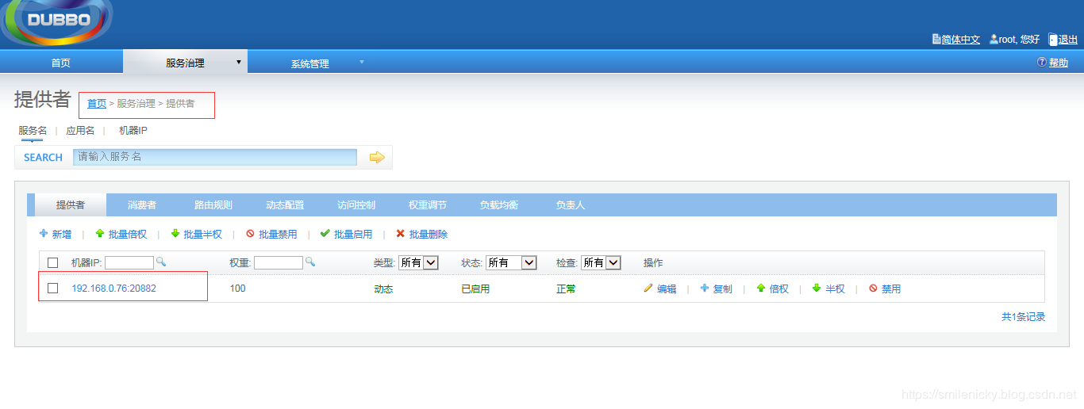
 | return Arrays.asList(address1,address2);
 | }

 | }

 | Springboot的启动类要加上@EnableDubbo注解：
 | package com.example.springboot.dubbo;

 | import org.apache.dubbo.config.spring.context.annotation.EnableDubbo;
 | import org.springframework.boot.SpringApplication;
 | import org.springframework.boot.autoconfigure.SpringBootApplication;

 | /**
 | * <pre>
 | * Springboot启动类
 | * </pre>
 | *
 | * @author nicky
 | * <pre>
 | * 修改记录
 | * 修改后版本: 修改人： 修改日期: 2020年01月05日 修改内容:
 | * </pre>
 | */
 | @EnableDubbo(scanBasePackages="com.example.springboot.dubbo.service.impl")
 | @SpringBootApplication
 | public class UserServiceProviderApplication {

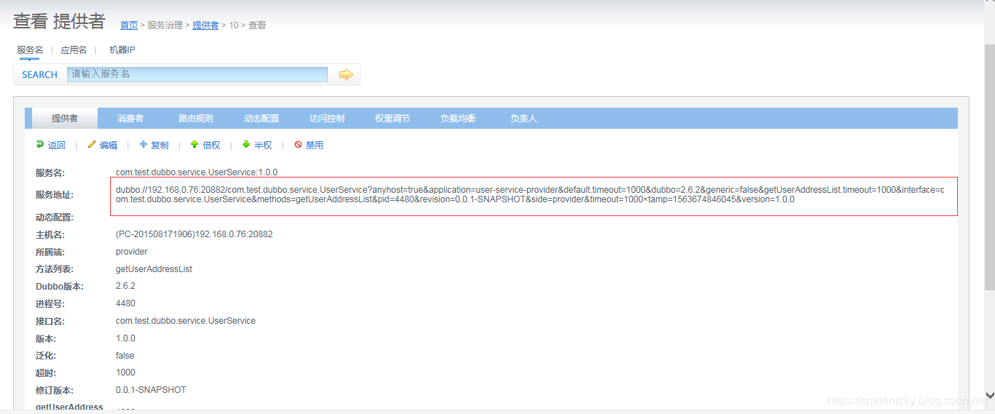
 | public static void main(String[] args) {
 | SpringApplication.run(UserServiceProviderApplication.class, args);
 | }
 | }

 | 启动Springboot类，然后在监控平台是可以看到服务注册成功的

 | 查看服务接口的详细信息：

 | 4.4、服务消费者工程
 | 然后服务已经注册了，现在创建一个消费者工程order-service-comsumer
 | maven加上配置

 | <properties>
 | <spring-boot.version>2.2.1.RELEASE</spring-boot.version>
 | <dubbo.version>2.7.5</dubbo.version>
 | <curator.version>2.12.0</curator.version>
 | </properties>

 | <dependencies>
 | <dependency>
 | <groupId>org.springframework.boot</groupId>
 | <artifactId>spring-boot-starter-web</artifactId>
 | </dependency>

 | <dependency>
 | <groupId>org.apache.dubbo</groupId>
 | <artifactId>dubbo-spring-boot-starter</artifactId>
 | <version>${dubbo.version}</version>
 | </dependency>

 | <!-- Zookeeper dependencies -->
 | <dependency>
 | <groupId>org.apache.dubbo</groupId>
 | <artifactId>dubbo-dependencies-zookeeper</artifactId>
 | <version>${dubbo.version}</version>
 | <type>pom</type>
 | <exclusions>
 | <exclusion>
 | <groupId>org.slf4j</groupId>
 | <artifactId>slf4j-log4j12</artifactId>
 | </exclusion>
 | </exclusions>
 | </dependency>

 | <!-- https://mvnrepository.com/artifact/org.apache.curator/curator-framework -->
 | <dependency>
 | <groupId>org.apache.curator</groupId>
 | <artifactId>curator-framework</artifactId>
 | <version>${curator.version}</version>
 | </dependency>

 | <!-- https://mvnrepository.com/artifact/org.apache.curator/curator-recipes -->
 | <dependency>
 | <groupId>org.apache.curator</groupId>
 | <artifactId>curator-recipes</artifactId>
 | <version>${curator.version}</version>
 | </dependency>

 | <dependency>
 | <groupId>com.example.springboot</groupId>
 | <artifactId>shop-api-common</artifactId>
 | <version>0.0.1-SNAPSHOT</version>
 | </dependency>

 | </dependencies>

 | 消费者配置文件：

 | server.port=8081

 | dubbo.application.name=order-service-consumer
 | dubbo.registry.address=zookeeper://127.0.0.1:2181
 | dubbo.monitor.protocol=registry

 | 订单服务类：

 | package com.example.springboot.dubbo.service.impl;

 | import com.example.spring.dubbo.bean.UserAddress;
 | import com.example.spring.dubbo.service.OrderService;
 | import com.example.spring.dubbo.service.UserService;
 | import org.apache.dubbo.config.annotation.Reference;
 | import org.apache.dubbo.config.annotation.Service;

 | import java.util.List;

 | /**
 | * <pre>
 | * 订单服务
 | * </pre>
 | *
 | * @author nicky
 | * <pre>
 | * 修改记录
 | * 修改后版本: 修改人： 修改日期: 2020年01月05日 修改内容:
 | * </pre>
 | */
 | @Service
 | public class OrderServiceImpl implements OrderService{
 | @Reference(loadbalance="random",timeout=1000) //dubbo直连
 | UserService userService;

 | @Override
 | public List<UserAddress> initOrder(String userId) {
 | //1、查询用户的收货地址
 | List<UserAddress> addressList = userService.getUserAddressList(userId);
 | return addressList;
 | }
 | }

 | Springboot启动

 | package com.example.springboot.dubbo;

 | import org.apache.dubbo.config.spring.context.annotation.EnableDubbo;
 | import org.springframework.boot.SpringApplication;
 | import org.springframework.boot.autoconfigure.SpringBootApplication;

 | /**
 | * <pre>
 | * Springboot启动类
 | * </pre>
 | *
 | * @author nicky
 | * <pre>
 | * 修改记录
 | * 修改后版本: 修改人： 修改日期: 2020年01月05日 修改内容:
 | * </pre>
 | */
 | @EnableDubbo(scanBasePackages="com.example.springboot.dubbo.service.impl")
 | @SpringBootApplication
 | public class OrderServiceProviderApplication {

 | public static void main(String[] args) {
 | SpringApplication.run(OrderServiceProviderApplication.class, args);
 | }
 | }

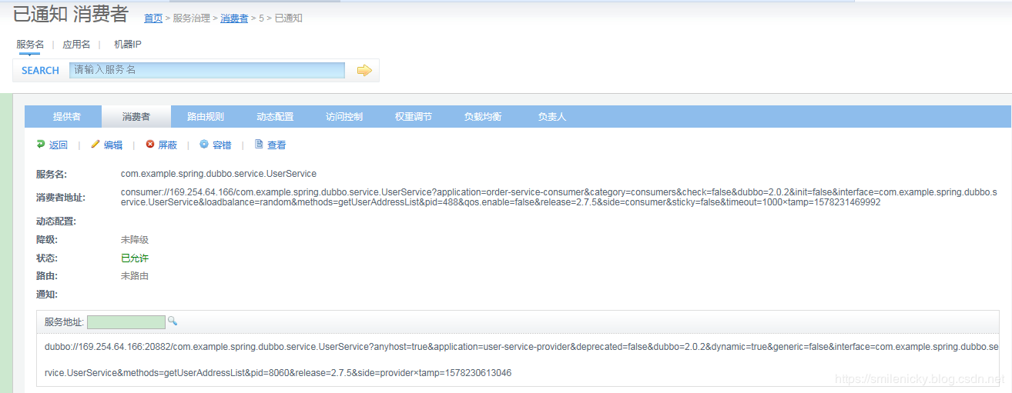
 | 写一个Controller类进行测试：
 | package com.example.springboot.dubbo.controller;

 | import com.example.spring.dubbo.bean.UserAddress;
 | import com.example.spring.dubbo.service.OrderService;
 | import org.springframework.beans.factory.annotation.Autowired;
 | import org.springframework.stereotype.Controller;
 | import org.springframework.web.bind.annotation.RequestMapping;
 | import org.springframework.web.bind.annotation.RequestParam;
 | import org.springframework.web.bind.annotation.ResponseBody;

 | import java.util.List;

 | @Controller
 | public class OrderController {

 | @Autowired
 | OrderService orderService;

 | @ResponseBody
 | @RequestMapping("/initOrder")
 | public List<UserAddress> initOrder(@RequestParam("uid")String userId) {
 | return orderService.initOrder(userId);
 | }

 | }

 | 在监控平台看，消费者启动也是可以的
 | 代码例子下载：github下载链接

个人示例
个人示例：
 | 1、dubbo-project父工程集的创建：
 | 点击【File】 ==>【new 】==>【Project】==>【Maven】==>【Maven project】==>选中【create a simple project(skip archetype selection)】==>【next】
 | ==>分别输入【group id】、【artifact id】、【packaging】选择pom ==>【Finish】。
 | pom.xml
 | <project xmlns="http://maven.apache.org/POM/4.0.0" xmlns:xsi="http://www.w3.org/2001/XMLSchema-instance" xsi:schemaLocation="http://maven.apache.org/POM/4.0.0 http://maven.apache.org/xsd/maven-4.0.0.xsd">
 | <modelVersion>4.0.0</modelVersion>
 | <groupId>com.test</groupId>
 | <artifactId>dubbo-project</artifactId>
 | <version>0.0.1-SNAPSHOT</version>
 | <packaging>pom</packaging>
 | <modules>
 | <module>dubbo-producer</module> |  |  |  |  |  |  |  |  | 后续才会增加
 | <module>dubbo-consumer</module> |  |  |  |  |  |  |  |  | 后续才会增加
 | <module>dubbo-interface</module> |  |  |  |  |  |  |  |  | 后续才会增加
 | </modules>
 | </project>

 | 2、api子工程创建
 | 使用Spring tool suite工具，新建一个dubbo-interface的maven模块工程步骤：
 | 选择父工程【dubbo-project】，然后点击【File】 ==>【new 】==>【Project】==>【Maven】==>【Maven model】==>选中【create a simple project(skip archetype selection)】==>【Module Name】输入dubbo-interface
 | ==>选中【Add project(s) to working set】，或自选目录==>【Next】==>【Finish】。注：这样不会生成默认的application.properties文件和启动类文件。
 | 建议将服务接口，服务模型，服务异常等均放在 API 包中，因为服务模型及异常也是 API 的一部分，同时，这样做也符合分包原则：重用发布等价原则(REP)，共同重用原则(CRP)。
 | 创建一个API工程，将实体类和接口都放在api工程。
 | pom.xml
 | <project xmlns="http://maven.apache.org/POM/4.0.0" xmlns:xsi="http://www.w3.org/2001/XMLSchema-instance" xsi:schemaLocation="http://maven.apache.org/POM/4.0.0 http://maven.apache.org/xsd/maven-4.0.0.xsd">
 | <modelVersion>4.0.0</modelVersion> |  |  |  |  |  | EntTeacher.java
 | <parent> |  |  |  |  |  | package com.test.dubbointerface.entity; |  |  |  |  |  |  | TeacherService.java
 | <groupId>com.test</groupId> |  |  |  |  |  |  |  |  |  |  |  |  | package com.test.dubbointerface.service;
 | <artifactId>dubbo-project</artifactId> |  |  |  |  |  | import java.io.Serializable;
 | <version>0.0.1-SNAPSHOT</version> |  |  |  |  |  | import java.util.List; |  |  |  |  |  |  | import com.test.dubbointerface.entity.EntTeacher;
 | </parent>
 | <artifactId>dubbo-interface</artifactId> |  |  |  |  |  | public class EntTeacher implements Serializable { |  |  |  |  |  |  | public interface TeacherService {
 | <name>${project.artifactId}</name> |  |  |  |  |  |  | private Integer id; |  |  |  |  |  |  | String getString(String name);
 | <description>dubbo interface project</description> |  |  |  |  |  |  | private String Name; |  |  |  |  |  |  | EntTeacher getEntity(String name);
 | <properties> |  |  |  |  |  |  | private List<String> students;
 |  | <java.version>1.8</java.version> |  |  |  |  |  | public Integer getId() { |  |  |  |  |  | }
 |  | <dubbo.version>2.7.7</dubbo.version> |  |  |  |  |  |  | return id;
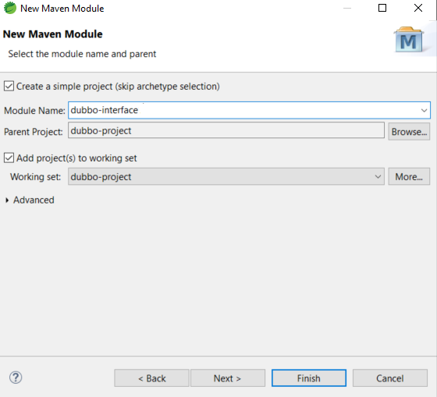
 | </properties> |  |  |  |  |  |  | }
 |  |  |  |  |  |  |  | public void setId(Integer id) {
 | <dependencies> |  |  |  |  |  |  |  | this.id = id;
 |  |  |  |  |  |  |  | }
 | </dependencies> |  |  |  |  |  |  | public String getName() {
 | </project> |  |  |  |  |  |  |  | return Name;
 |  |  |  |  |  |  |  | }
 |  |  |  |  |  |  |  | public void setName(String name) {
 | DemoService.java |  |  |  |  |  |  |  | Name = name;
 | package com.test.dubbointerface.service; |  |  |  |  |  |  | }
 |  |  |  |  |  |  |  | public List<String> getStudents() {
 | public interface DemoService { |  |  |  |  |  |  |  | return students;
 | String sayHello(String name); |  |  |  |  |  |  | }
 | } |  |  |  |  |  |  | public void setStudents(List<String> students) {
 |  |  |  |  |  |  |  |  | this.students = students;
 |  |  |  |  |  |  |  | }
 |  |  |  |  |  |  | }
 | 3、dubbo-producer子工程创建
 | 使用网站https://start.spring.io/来新建一个名为dubbo-producer的maven工程：
 | 输入组和项目名后，增加web依赖（方便调试），其他使用默认值，即java 1.8等。
 | 点击【GENERATE】，会生成压缩包并下载，然后我们将它解压到相应目录，然后在Spring tool suite导入即可。
 | pom.xml
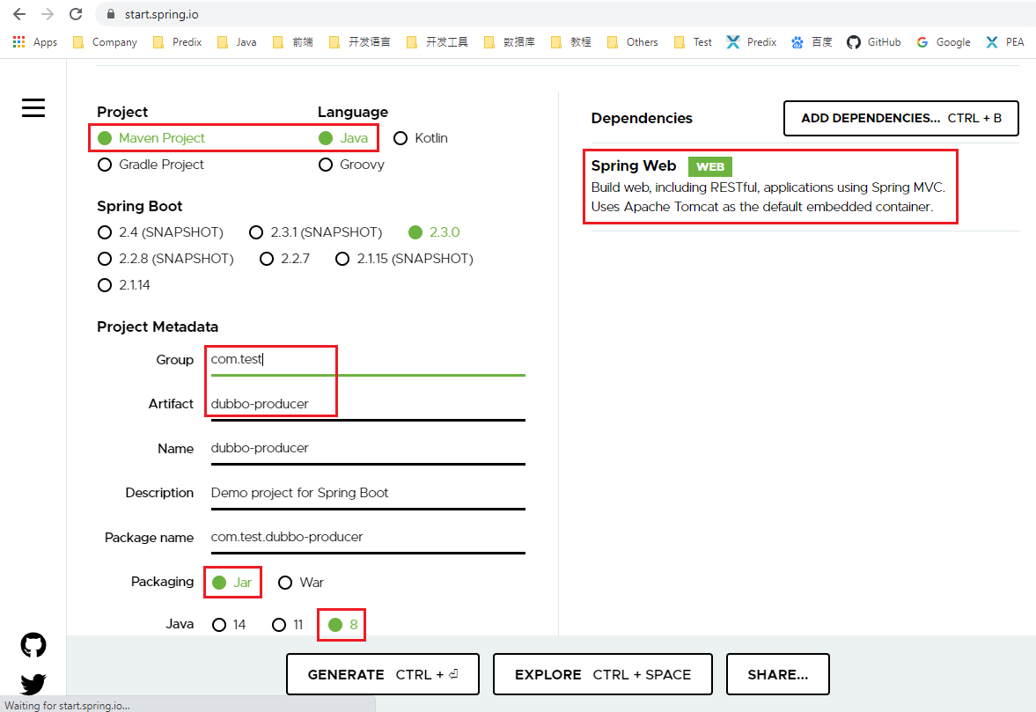
 | <?xml version="1.0" encoding="UTF-8"?>
 | <project xmlns="http://maven.apache.org/POM/4.0.0" xmlns:xsi="http://www.w3.org/2001/XMLSchema-instance"
 |  | xsi:schemaLocation="http://maven.apache.org/POM/4.0.0 https://maven.apache.org/xsd/maven-4.0.0.xsd">
 |  | <modelVersion>4.0.0</modelVersion>
 |  | <parent>
 |  |  | <groupId>org.springframework.boot</groupId>
 |  |  | <artifactId>spring-boot-starter-parent</artifactId>
 |  |  | <version>2.3.0.RELEASE</version>
 |  |  | <relativePath/> <!-- lookup parent from repository -->
 |  | </parent>
 |  | <groupId>com.test</groupId>
 |  | <artifactId>dubbo-producer</artifactId>
 |  | <version>0.0.1-SNAPSHOT</version>
 |  | <name>dubbo-producer</name>
 |  | <description>Demo project for Spring Boot</description>

 |  | <properties>
 |  |  | <java.version>1.8</java.version>
 |  |  | <dubbo.version>2.7.6</dubbo.version>
 |  | </properties>

 |  | <dependencies>
 |  |  | <dependency>
 |  |  |  | <groupId>org.springframework.boot</groupId>
 |  |  |  | <artifactId>spring-boot-starter-web</artifactId>
 |  |  | </dependency>
 |  |  | <dependency>
 | <groupId>org.apache.dubbo</groupId>
 | <artifactId>dubbo-spring-boot-starter</artifactId>
 | <version>${dubbo.version}</version>
 | </dependency>

 | <dependency>
 | <groupId>org.apache.dubbo</groupId>
 | <artifactId>dubbo-dependencies-zookeeper</artifactId>
 | <version>${dubbo.version}</version>
 | <type>pom</type>
 | <exclusions> |  |  |  |  |  |  |  |  |  |  | 应用配置： |  | application.yml
 | <exclusion> |  |  |  |  |  |  |  |  |  |  | server:
 | <groupId>org.slf4j</groupId> |  |  |  |  |  |  |  |  |  |  | port: 9001
 | <artifactId>slf4j-log4j12</artifactId> |  |  |  |  |  |  |  |  |  |  | spring:
 | </exclusion> |  |  |  |  |  |  |  |  |  |  | application:
 | </exclusions> |  |  |  |  |  |  |  |  |  |  | name: duboo-producer
 | </dependency> |  |  |  |  |  |  |  |  |  |  | dubbo:
 |  |  | <dependency> |  |  |  |  |  |  |  |  | application:
 |  |  | <groupId>com.alibaba</groupId> |  |  |  |  |  |  |  |  | name: service-provider
 |  |  | <artifactId>fastjson</artifactId> |  |  |  |  |  |  |  |  | qos-enable: false
 |  |  | <version>1.2.68</version> |  |  |  |  |  |  |  |  | registry:
 |  |  | </dependency> |  |  |  |  |  |  |  |  | protocol: zookeeper
 |  |  | <dependency> |  |  |  |  |  |  |  |  | address: 127.0.0.1:2181
 |  |  | <groupId>com.test</groupId> |  |  |  |  |  |  |  |  | protocol:
 |  |  | <artifactId>dubbo-interface</artifactId> |  |  |  |  |  |  |  |  | name: dubbo
 |  |  | <version>0.0.1-SNAPSHOT</version> |  |  |  |  |  |  |  |  | port: 20880
 |  |  | </dependency>
 |  |  | <dependency> |  |  |  |  |  |  |  |  | log4j.properties
 |  |  |  | <groupId>org.springframework.boot</groupId> |  |  |  |  |  |  |  | ###set log levels###
 |  |  |  | <artifactId>spring-boot-starter-test</artifactId> |  |  |  |  |  |  |  | log4j.rootLogger=info, stdout
 |  |  |  | <scope>test</scope> |  |  |  |  |  |  |  | ###output to the console###
 |  |  |  | <exclusions> |  |  |  |  |  |  |  | log4j.appender.stdout=org.apache.log4j.ConsoleAppender
 |  |  |  |  | <exclusion> |  |  |  |  |  |  | log4j.appender.stdout.Target=System.out
 |  |  |  |  |  | <groupId>org.junit.vintage</groupId> |  |  |  |  |  | log4j.appender.stdout.layout=org.apache.log4j.PatternLayout
 |  |  |  |  |  | <artifactId>junit-vintage-engine</artifactId> |  |  |  |  |  | log4j.appender.stdout.layout.ConversionPattern=[%d{dd/MM/yy HH:mm:ss:SSS z}] %t %5p %c{2}: %m%n
 |  |  |  |  | </exclusion>
 |  |  |  | </exclusions>
 |  |  | </dependency> |  |  |  |  |  |  |  |  | TeacherServiceImpl.java
 |  | </dependencies> |  |  |  |  |  |  |  |  |  | package com.test.dubboproducer.service;

 |  | <build> |  |  |  |  |  |  |  |  |  | import java.util.ArrayList;
 |  |  | <plugins> |  |  |  |  |  |  |  |  | import java.util.List;
 |  |  |  | <plugin>
 |  |  |  |  | <groupId>org.springframework.boot</groupId> |  |  |  |  |  |  | import org.apache.dubbo.config.annotation.Service;
 |  |  |  |  | <artifactId>spring-boot-maven-plugin</artifactId>
 |  |  |  | </plugin> |  |  |  |  |  |  |  | import com.alibaba.fastjson.JSONObject;
 |  |  | </plugins> |  |  |  |  |  |  |  |  | import com.test.dubbointerface.entity.EntTeacher;
 |  | </build> |  |  |  |  |  |  |  |  |  | import com.test.dubbointerface.service.TeacherService;

 | </project> |  |  |  |  |  |  |  |  |  |  | @Service
 |  |  |  |  |  |  |  |  |  |  |  | public class TeacherServiceImpl implements TeacherService {
 | 启动类： | DubboProducerApplication.java
 | package com.test.dubboproducer; |  |  |  |  |  |  |  |  |  |  |  | @Override
 |  |  |  |  |  |  |  |  |  |  |  |  | public String getString(String name) {
 | import org.apache.dubbo.config.spring.context.annotation.EnableDubbo;
 | import org.springframework.boot.SpringApplication; |  |  |  |  |  |  |  |  |  |  |  |  | EntTeacher teacher = NewTeacher(name);
 | import org.springframework.boot.autoconfigure.SpringBootApplication; |  |  |  |  |  |  |  |  |  |  |  |  | return JSONObject.toJSONString(teacher);
 |  |  |  |  |  |  |  |  |  |  |  |  | }
 | @EnableDubbo(scanBasePackages = "com.test.dubboproducer.service")
 | @SpringBootApplication(scanBasePackages="com.test.dubboproducer") |  |  |  |  |  |  |  |  |  |  |  | private EntTeacher NewTeacher(String name) {
 | public class DubboProducerApplication { |  |  |  |  |  |  |  |  |  |  |  |  | List<String> students = new ArrayList<>();
 |  |  |  |  |  |  |  |  |  |  |  |  |  | students.add("芳芳");
 |  | public static void main(String[] args) { |  |  |  |  |  |  |  |  |  |  |  | students.add("小强");
 |  |  | SpringApplication.run(DubboProducerApplication.class, args); |  |  |  |  |  |  |  |  |  |  | students.add("小明");
 |  | }
 |  |  |  |  |  |  |  |  |  |  |  |  |  | EntTeacher teacher = new EntTeacher();
 | } |  |  |  |  |  |  |  |  |  |  |  |  | teacher.setId(1);
 |  |  |  |  |  |  |  |  |  |  |  |  |  | teacher.setName(name);
 | DemoServiceImpl.java |  |  |  |  |  |  |  |  |  |  |  |  | teacher.setStudents(students);
 | package com.test.dubboproducer.service; |  |  |  |  |  |  |  |  |  |  |  |  | return teacher;
 |  |  |  |  |  |  |  |  |  |  |  |  | }
 | import org.apache.dubbo.config.annotation.Service;
 |  |  |  |  |  |  |  |  |  |  |  |  | @Override
 | import com.test.dubbointerface.service.DemoService; |  |  |  |  |  |  |  |  |  |  |  | public EntTeacher getEntity(String name) {
 |  |  |  |  |  |  |  |  |  |  |  |  |  | return NewTeacher(name);
 | @Service //接口的实现类注解 |  |  |  |  |  |  |  |  |  |  |  | }
 | public class DemoServiceImpl implements DemoService {
 | public String sayHello(String name) { |  |  |  |  |  |  |  |  |  |  | }
 | return "Hello " + name;
 | }
 | }

 | 4、dubbo-consumer子工程创建
 | 使用网站https://start.spring.io/来新建一个名为dubbo-consumer的maven工程：
 | 输入组和项目名后，增加web依赖（方便调试），其他使用默认值，即java 1.8等。
 | 点击【GENERATE】，会生成压缩包并下载，然后我们将它解压到相应目录，然后在Spring tool suite导入即可。
 | pom.xml
 | <?xml version="1.0" encoding="UTF-8"?>
 | <project xmlns="http://maven.apache.org/POM/4.0.0" xmlns:xsi="http://www.w3.org/2001/XMLSchema-instance"
 |  | xsi:schemaLocation="http://maven.apache.org/POM/4.0.0 https://maven.apache.org/xsd/maven-4.0.0.xsd">
 |  | <modelVersion>4.0.0</modelVersion>
 |  | <parent> |  |  |  |  |  |  |  |  | 应用配置： |  | application.yml
 |  |  | <groupId>org.springframework.boot</groupId> |  |  |  |  |  |  |  | server:
 |  |  | <artifactId>spring-boot-starter-parent</artifactId> |  |  |  |  |  |  |  | port: 9002
 |  |  | <version>2.3.0.RELEASE</version> |  |  |  |  |  |  |  | spring:
 |  |  | <relativePath/> <!-- lookup parent from repository --> |  |  |  |  |  |  |  | application:
 |  | </parent> |  |  |  |  |  |  |  |  | name: duboo-consumer
 |  | <groupId>com.test</groupId> |  |  |  |  |  |  |  |  | dubbo:
 |  | <artifactId>dubbo-consumer</artifactId> |  |  |  |  |  |  |  |  | registry:
 |  | <version>0.0.1-SNAPSHOT</version> |  |  |  |  |  |  |  |  | protocol: zookeeper
 |  | <name>dubbo-consumer</name> |  |  |  |  |  |  |  |  | address: 127.0.0.1:2181
 |  | <description>Demo project for Spring Boot</description> |  |  |  |  |  |  |  |  | protocol:
 |  |  |  |  |  |  |  |  |  |  | name: dubbo
 |  | <properties> |  |  |  |  |  |  |  |  | consumer:
 |  |  | <java.version>1.8</java.version> |  |  |  |  |  |  |  | timeout: 10000
 |  |  | <dubbo.version>2.7.6</dubbo.version> |  |  |  |  |  |  |  | application:
 |  | </properties> |  |  |  |  |  |  |  |  | qos-enable: false

 |  | <dependencies>
 |  |  | <dependency> |  |  |  |  |  |  |  | log4j.properties
 |  |  |  | <groupId>org.springframework.boot</groupId> |  |  |  |  |  |  | ###set log levels###
 |  |  |  | <artifactId>spring-boot-starter-web</artifactId> |  |  |  |  |  |  | log4j.rootLogger=info, stdout
 |  |  | </dependency> |  |  |  |  |  |  |  | ###output to console###
 |  |  | <dependency> |  |  |  |  |  |  |  | log4j.appender.stdout=org.apache.log4j.ConsoleAppender
 | <groupId>org.apache.dubbo</groupId> |  |  |  |  |  |  |  |  |  | log4j.appender.stdout.Target=System.out
 | <artifactId>dubbo-spring-boot-starter</artifactId> |  |  |  |  |  |  |  |  |  | log4j.appender.stdout.layout=org.apache.log4j.PatternLayout
 | <version>${dubbo.version}</version> |  |  |  |  |  |  |  |  |  | log4j.appender.stdout.layout.ConversionPattern=[%d{dd/MM/yy HH:mm:ss:SSS z}] %t %5p %c{2}: %m%n
 | </dependency>

 | <dependency>
 | <groupId>org.apache.dubbo</groupId>
 | <artifactId>dubbo-dependencies-zookeeper</artifactId>
 | <version>${dubbo.version}</version>
 | <type>pom</type>
 | <exclusions>
 | <exclusion>
 | <groupId>org.slf4j</groupId>
 | <artifactId>slf4j-log4j12</artifactId>
 | </exclusion>
 | </exclusions>
 | </dependency>
 |  |  | <dependency>
 |  |  | <groupId>com.test</groupId>
 |  |  | <artifactId>dubbo-interface</artifactId>
 |  |  | <version>0.0.1-SNAPSHOT</version>
 |  |  | </dependency>
 |  |  | <dependency>
 |  |  |  | <groupId>org.springframework.boot</groupId>
 |  |  |  | <artifactId>spring-boot-starter-test</artifactId>
 |  |  |  | <scope>test</scope>
 |  |  |  | <exclusions>
 |  |  |  |  | <exclusion>
 |  |  |  |  |  | <groupId>org.junit.vintage</groupId>
 |  |  |  |  |  | <artifactId>junit-vintage-engine</artifactId>
 |  |  |  |  | </exclusion>
 |  |  |  | </exclusions>
 |  |  | </dependency>
 |  | </dependencies> |  |  |  |  |  |  |  |  | TeacherConsumerService.java
 |  |  |  |  |  |  |  |  |  |  | package com.test.dubboconsumer.service;
 |  | <build>
 |  |  | <plugins> |  |  |  |  |  |  |  | import org.apache.dubbo.config.annotation.Reference;
 |  |  |  | <plugin> |  |  |  |  |  |  | import org.springframework.stereotype.Component;
 |  |  |  |  | <groupId>org.springframework.boot</groupId>
 |  |  |  |  | <artifactId>spring-boot-maven-plugin</artifactId> |  |  |  |  |  | import com.test.dubbointerface.entity.EntTeacher;
 |  |  |  | </plugin> |  |  |  |  |  |  | import com.test.dubbointerface.service.TeacherService;
 |  |  | </plugins>
 |  | </build> |  |  |  |  |  |  |  |  | @Component
 |  |  |  |  |  |  |  |  |  |  | public class TeacherConsumerService {
 | </project>
 |  |  |  |  |  |  |  |  |  |  |  | @Reference
 | 启动类： | DubboConsumerApplication.java |  |  |  |  |  |  |  |  |  | private TeacherService teacherService;
 | package com.test.dubboconsumer;
 |  |  |  |  |  |  |  |  |  |  |  | public String getString(String name) {
 | import org.springframework.boot.SpringApplication; |  |  |  |  |  |  |  |  |  |  |  | return teacherService.getString(name);
 | import org.springframework.boot.autoconfigure.SpringBootApplication; |  |  |  |  |  |  |  |  |  |  | }
 |  |  |  |  |  |  |  |  |  |  |  | public EntTeacher getEntity(String name) {
 | @SpringBootApplication(scanBasePackages="com.test.dubboconsumer") |  |  |  |  |  |  |  |  |  |  |  | return teacherService.getEntity(name);
 | public class DubboConsumerApplication { |  |  |  |  |  |  |  |  |  |  | }
 |  |  |  |  |  |  |  |  |  |  | }
 |  | public static void main(String[] args) {
 |  |  | SpringApplication.run(DubboConsumerApplication.class, args); |  |  |  |  |  |  | TeacherController.java
 |  | } |  |  |  |  |  |  |  | package com.test.dubboconsumer.controller;

 | } |  |  |  |  |  |  |  |  | import org.springframework.beans.factory.annotation.Autowired;
 |  |  |  |  |  |  |  |  |  | import org.springframework.web.bind.annotation.GetMapping;
 | DemoController.java |  |  | 注：可直接使用@Reference引用接口 |  |  |  |  |  | import org.springframework.web.bind.annotation.PathVariable;
 | package com.test.dubboconsumer.controller; |  |  |  |  |  |  |  |  | import org.springframework.web.bind.annotation.RequestMapping;
 |  |  |  |  |  |  |  |  |  | import org.springframework.web.bind.annotation.RestController;
 | import org.apache.dubbo.config.annotation.Reference;
 | import org.springframework.beans.factory.annotation.Autowired; |  |  |  |  |  |  |  |  | import com.test.dubboconsumer.service.TeacherConsumerService;
 | import org.springframework.stereotype.Component; |  |  |  |  |  |  |  |  | import com.test.dubbointerface.entity.EntTeacher;
 | import org.springframework.web.bind.annotation.GetMapping;
 | import org.springframework.web.bind.annotation.RequestMapping; |  |  |  |  |  |  |  |  | @RestController
 | import org.springframework.web.bind.annotation.RestController; |  |  |  |  |  |  |  |  | @RequestMapping("teacher")
 |  |  |  |  |  |  |  |  |  | public class TeacherController {
 | import com.test.dubbointerface.service.DemoService;
 |  |  |  |  |  |  |  |  |  |  | @Autowired
 | @RestController |  |  |  |  |  |  |  |  |  | private TeacherConsumerService teacherConsumerService;
 | @RequestMapping("demo")
 | public class DemoController { |  |  |  |  |  |  |  |  |  | @GetMapping("str/{name}")
 |  |  |  |  |  |  |  |  |  |  | public String teacherString(@PathVariable String name) {
 |  | @Reference //取代@Autowired注解，一般contorller类时自动注入使用 |  |  |  |  |  |  |  |  |  | return teacherConsumerService.getString(name);
 |  | private DemoService demoService; |  |  |  |  |  |  |  |  | }

 |  | @GetMapping("hi") |  |  |  |  |  |  |  |  | @GetMapping("ent/{name}")
 |  | public String hello(String name) { |  |  |  |  |  |  |  |  | public EntTeacher teacherEntity(@PathVariable String name) {
 |  |  | return demoService.sayHello("world 1111"); |  |  |  |  |  |  |  |  | return teacherConsumerService.getEntity(name);
 |  | } |  |  |  |  |  |  |  |  | }
 | } |  |  |  |  |  |  |  |  | }

